Inventory
Packliste |  |  |  | 3,158 |  |  | 5,517.35 €
NAN | Bild | EAN | Bezeichnung | Menge VE | VE | Preis / VE | Preis / VE gesamt | Bemerkungen
7059771 | 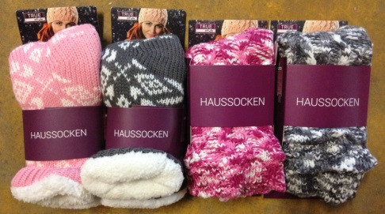 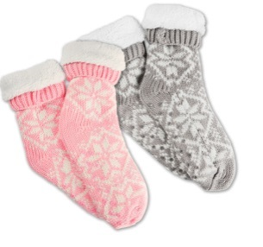 |  | DY HAUSSOCKEN | 870 | 1 Paar | 1.30 € | 1,131.00 € | 100% Polyester Futter: 100% Polyester, Rutschfest, mit Noppen
7139073 | 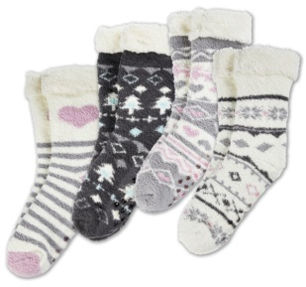 |  | DY HAUSSOCKEN 35-42 TRUE STYLE | 963 | 1 Paar | 1.20 € | 1,155.60 € | 98 % Polyester, 2% Elasthan, Futter: 100% Polyester, Rutschfest, mit Noppen
7082430 | 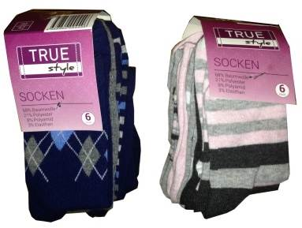 |  | SOCKEN 6ER PACK TRUE STYLE | 208 | 6er Pack | 2.20 € | 457.60 € | 69% Baumwolle, 21% Polyester, 8% Polyamid, 3% Elasthan
7148132 |  |  | DA HE SOCKEN CMIA 8ER TRUE STYLE | 307 | 8er Pack | 2.50 € | 767.50 € | 69% Baumwolle, 23% Polyester, 5% Polyamid, 3% Elasthan Gr. 35-38 28 Stück Gr. 39-42 207 Stück Gr. 43-46 72 Stück
7062369 |  |  | DA/HE-SOCKEN 10ER | 497 | 10er Pack | 2.65 € | 1,317.05 € | 69% Baumwolle, 23% Polyester, 5% Polyamid, 3% Elasthan Gr. 35-38 45 Stück Gr. 39-42 79 Stück Gr. 43-46 373 Stück
7134269 | 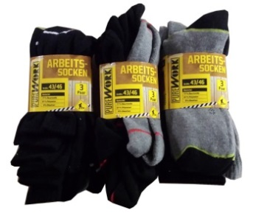 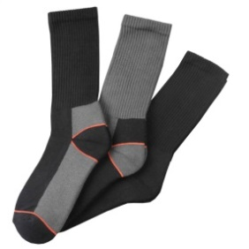 |  | DY ARBEITSSOCKE 39-46 PURE WORK | 313 | 3er Pack | 2.20 € | 688.60 € | 77% Baumwolle, 21% Polyester, 2% Elasthan Gr. 39-42 62 Stück Gr. 43-46 251 Stück

